상품제안서
우승트로피 / 전18)109-1소 (금.은) | 상품코드: S17640

 |  |  |  |  |  |  | 02-713-8555 | www.synergygift.co.kr
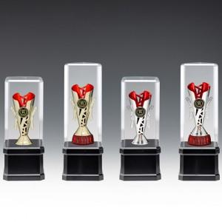

【상세/제작정보】

【인쇄/포장옵션】 | 풀칼라 / 별도문의

【공급단가】 | 수량 | 24~ | 50~ | 100~ | 500~ | 1,000~
*VAT별도 | 단가 | 14,180원 | 13,650원 | 13,130원 | 12,600원 | 12,290원

【상품 URL】 | https://www.synergygift.co.kr:443/src/goods_detail.php?gdno=8152

